功能性零食
品牌 | 产品 | 产品图 | 类型 | 功能 | 成分 | 食用场景
Intico | INTICO混合口味蛋白棒夹心0反式脂肪补充健身能量棒饱腹代餐零食 | 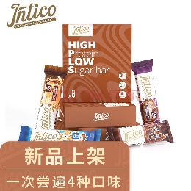 | 蛋白棒 | 补充蛋白质 | 牛奶蛋白 | 代餐
Keep | Keep 高蛋白威化棒（260g/盒）多彩多味装 高蛋白 0反式脂肪酸 0蔗糖 | 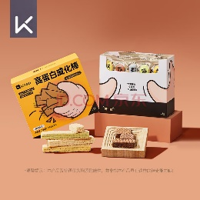 | 蛋白棒 | 补充蛋白质 | 牛奶蛋白、胶原蛋白 | 代餐
初吉 | 初吉（CHUJI） 初吉乳清蛋白棒无糖精零食品粉卡脂肪威化能量棒0饼干健身营养品 可可味360g (拍2件第2件0元) | 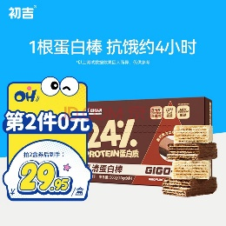 | 蛋白棒 | 补充蛋白质 | 胶原蛋白、乳清蛋白 | 代餐
食欣食益 | 食欣食益蛋白棒 巧克力威化饼干乳清健康零食品糖无减低肥脂肪0代餐能量棒 | 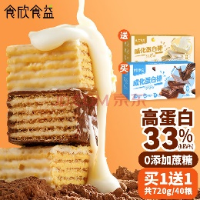 | 蛋白棒 | 补充蛋白质 | 大豆蛋白、乳清蛋白 | 代餐
香言麦语 | 香言麦语坚果燕麦酥水果燕麦蛋白棒饼干0脂肪无糖精抗饿饱腹能量代餐食品 坚果蛋白棒1箱+水果蛋白棒1箱 | 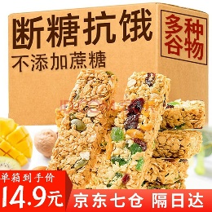 | 蛋白棒 | 补充蛋白质 | 鸡蛋蛋白 | 代餐
海狸嗨哩 | 海狸嗨哩 孕吐姜糖 孕吐手环 孕吐腕带 伴侣 孕妇孕吐零食 缓孕吐用品产前反胃止孕吐晕车晕船晕机 姜糖买2送1 | 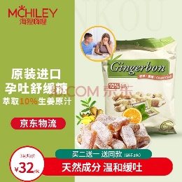 | 姜糖 | 缓孕吐、防止晕车晕船晕机 | 生姜、椰子油 | 休闲、旅游
比比赞 | 比比赞（BIBIZAN） 益生菌冻干酸奶块蓝莓冻干草莓水果干网红零食小吃休闲食品 【友情分享】草莓味40g+蓝莓味40g(约36颗) | 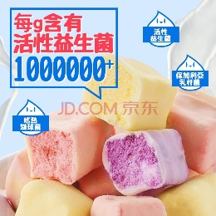 | 冻干酸奶块 | 增加肠道健康 | 益生菌 | 休闲
来伊份 | 来伊份益生菌酸奶果果燕麦片320g袋装奇亚籽谷物代餐即食早餐休闲零食 益生菌果果燕麦片320g 1袋 | 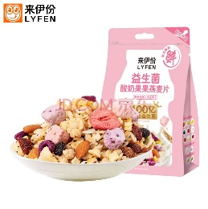 | 酸奶燕麦片 | 增加肠道健康 | 益生菌、膳食纤维 | 休闲、代餐
三只松鼠 | 三只松鼠每日酸奶坚果水果谷物燕麦片休闲早餐果粒冲饮代餐即食燕麦片轻食500g 益生菌坚果水果燕麦片500g | 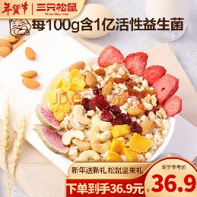 | 酸奶燕麦片 | 增加肠道健康 | 益生菌、膳食纤维 | 休闲、代餐
果子绘 | 果子绘 益生菌酸奶果粒麦片水果益生菌营养早餐即食冲饮代餐速食不易发胖500g 500g益生菌麦片 袋装 | 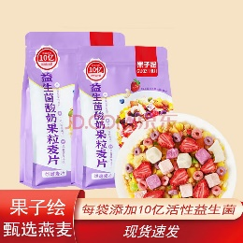 | 酸奶燕麦片 | 增加肠道健康 | 益生菌、膳食纤维 | 休闲、代餐
江中猴菇 | 江中猴姑 酥性猴头菇饼干20天礼盒装960g40包年货送礼中老年人养胃早餐 | 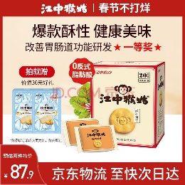 | 饼干 | 养胃 | 猴头菇 | 休闲
贝欧宝 | 贝欧宝 无糖维生素C软糖儿童零食年货送礼年糖橡皮糖糖果柑橘味270g/袋 | 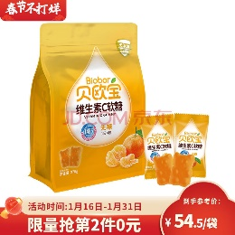 | 糖果 | 增强免疫力、补充维生素 | 维生素C | 休闲
成长快乐 | 复合维生素软糖片儿童成长软糖80片果味型维生素AB 1瓶 | 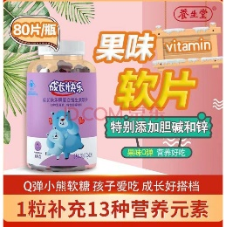 | 糖果 | 增强免疫力、补充维生素 | 维生素AB | 休闲

